（参考）CG報告書閲覧方法
（参考）コーポレート・ガバナンスに関する報告書の閲覧方法

１． | 日本取引所グループ ウェブサイト「コーポレート・ガバナンス情報サービス」にアクセス

 | https://www.jpx.co.jp/listing/cg-search/index.html

２． | 「コーポレート・ガバナンス情報サービス」のボタンをクリック

こちらをクリック

３． | 検索条件に、銘柄名（会社名）もしくは証券コードを入力
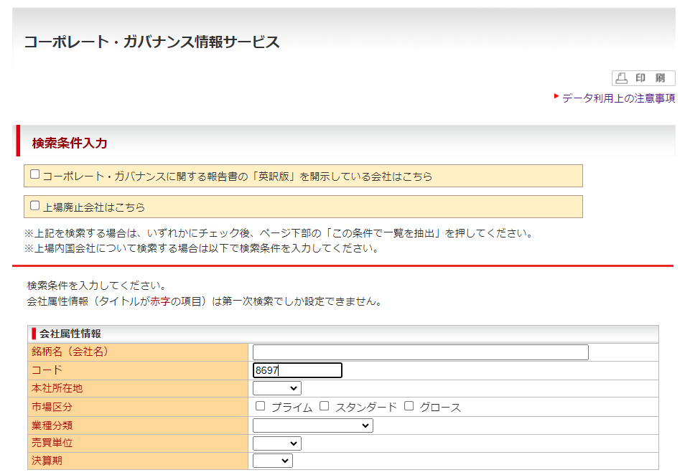

銘柄名（会社名）もしくは
証券コード（4桁）を入力

４． | ページ最下部までスクロールし、「この条件で一覧を抽出」をクリック

こちらをクリック

５． | PDF もしくはHTML のアイコンをクリック
 | ※ クリックしたアイコンの形式で、直近に提出されたコーポレート・ガバナンスに関する報告書が開かれます。
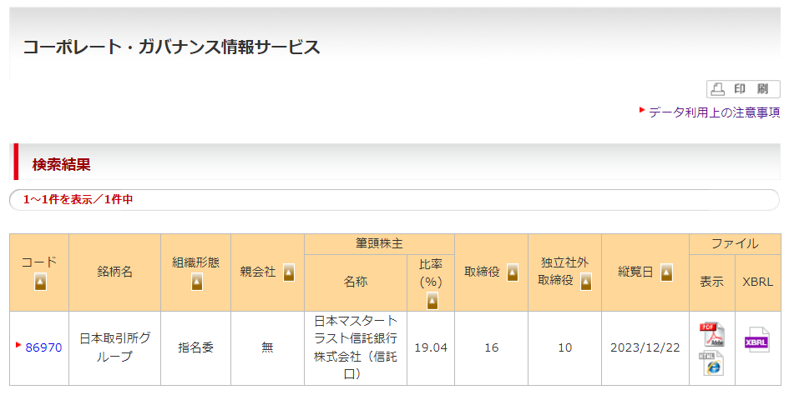

こちらをクリック

６． | コーポレートガバナンスに関する報告書の【コーポレートガバナンス・コードの各原則に基づく開示】欄もしくは
 | 【コーポレートガバナンス・コードの各原則を実施しない理由】欄に記載された該当箇所を確認
 | ※ Webブラウザの検索機能（「Ctrl」と「F」キーを同時に押下など）で、「資本コストや株価を意識した経営」
 | 等のキーワードを検索することで、該当箇所を速やかに確認することが可能です。

 |  | 以上

